Principal
Nom du personnage | Race |  | Sous-race | Classe | Niveau | Expérience | Niveau sup.
Saphire | GÉNASI * |  | de l'air | MOINE | #VALUE! | 0 | #VALUE!

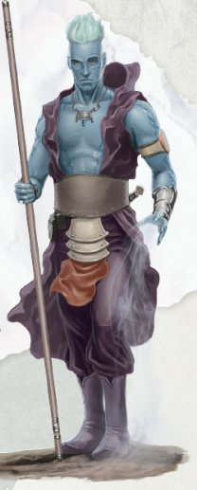
 |  |  | Valeur | Bonus |  | Jets de sauvegarde |  |  |  | Résistance
 | Force |  | 12 |  |  | Alcoolémie |  | Force, dextérité |  | 0 | Acide
 | Constitution |  | 17 | + 2 |  | Envoutement |  | Force, dextérité |  | 0 | Feu
 | Dextérité |  | 21 | + 1 |  | Peur |  | Force, dextérité |  | 0 | Foudre
 | Intélligence |  | 14 |  |  | Provocation |  | Force, dextérité |  | 0 | Froid
 | Sagesse |  | 19 |  |  | Séduction |  | Force, dextérité |  | 0 | Narcotique
 | Charisme |  | 14 |  |  | Stress |  | Force, dextérité |  | 0 | Poison

 | Vitesse |  | 9 m
 | Initiative

 | CA |  | = Mod DEX | + Armure | + Bouclier | + Bonus |  |  |  | Fatigue
 | 11 |  |  |  |  |  |  |  |  | 1 | Pleine forme
 | PV |  | Pv Max | Type dés | Nombre |  |  |  |  | 0 | Essouflé
 | 10 |  | / 10 | D8 | #VALUE! |  |  |  |  | 0 | Fatigué
 | Ki |  | Ki Max |  | Maximum par sort |  |  |  |  | 0 | Usé
 | 0 |  | #VALUE! |  | #VALUE! |  |  |  |  | 0 | Epuisé

 | Capacités spéciales |  | Description |  |  |  |  | Nom | Bâton
 | ∞ | Défense sans armure |  |  |  |  |  | Touche
 | ∞ | Arts martiaux | #VALUE! |  |  |  |  | Dégat | 1d6 contondant |  |  | #VALUE!
 | ∞ | Souffle sans fin | Passif |  |  |  |  | Spécification | 1d6 - 2 kg
 | 1 | Se mêler au vent | Lévitation sans matériel 1 fois

 |  |  |  |  |  |  |  | Nom | Fronde
 |  |  |  |  |  |  |  | Touche
 |  |  |  |  |  |  |  | Dégat | 1d4 tranchant |  |  | #VALUE!
 |  |  |  |  |  |  |  | Nombre | 10
 |  |  |  |  |  |  |  | Spécification | 1d4 - 0 g

 | Sorts connus |  | Bonus Attaque magique
 |  | 0
 |  | 1er
 |  | 2ème
 |  | 3ème
 |  | 4ème
 |  | 5ème
 |  | 6ème
 |  | 7ème
 |  | 8ème
 |  | 9ème

